入札書 (記入例)
記入例
 |  |  |  |  |  |  |  |  |  |  |  |  |  |  |  |  |  | （ |  | 第 |  | 1 |  | 回 | ）

入札の回数を記入
右の横浜市有資格者名簿を参照し、
「所在地」⇒「本社所在地」又は「支店等所在地」を記入
「商号又は名称」⇒「商号又は名称」を記入
「代表者職氏名」⇒「代表者氏名」又は「受任者氏名」を記入
 |  |  |  |  |  |  |  | 入札書
 |  |  |  |  |  |  |  |  |  |  |  |  |  |  |  |  |  |  |  |  |  |  |  |  |  | 横浜市有資格者名簿
 |  |  |  |  |  |  |  |  |  |  |  |  |  |  | 令和 |  | * |  | 年 |  | * |  | 月 | * | 日 | 所在地、商号又は名称、代表者職氏名について
入札日を記入
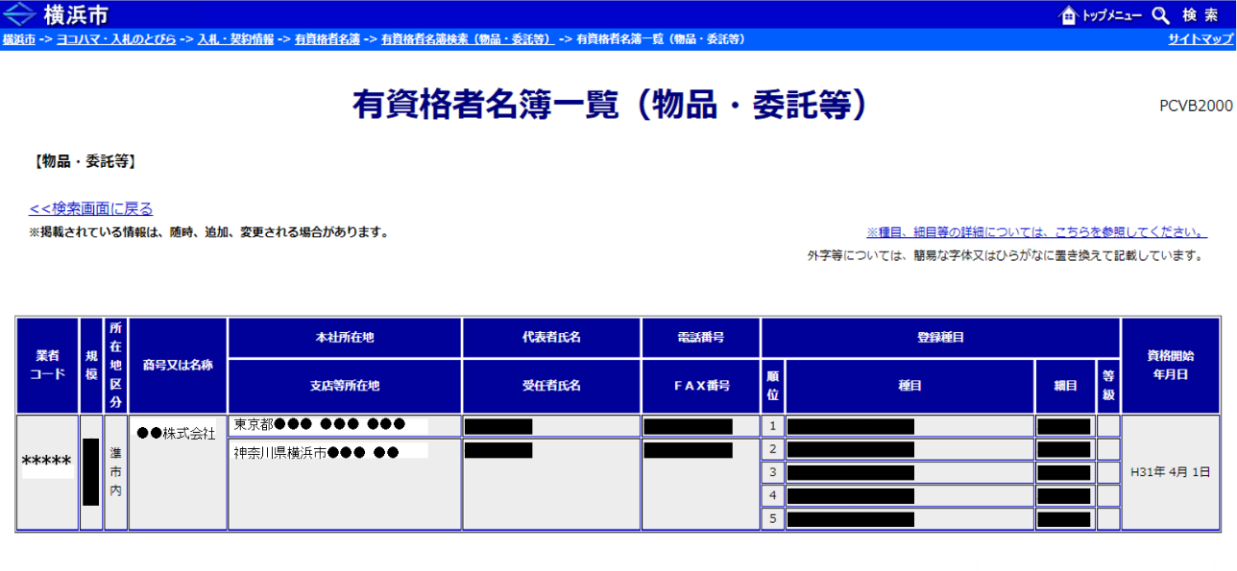
 | (あて先)
 | 公立大学法人横浜市立大学
 |  |  |  | 理 事 長
 |  |  |  |  |  |  |  |  |  | 所 在 地 |  |  |  | ◎◎◎○○区△△1-1
 |  |  |  |  |  |  |  |  |  |  |  |  |  | ☆☆ビル
 |  |  |  |  |  |  |  |  |  | 商号又は名称 |  |  |  | ■■■■株式会社

 |  |  |  |  |  |  |  |  |  | 代表者職氏名 |  |  |  | 代表取締役 ◇◇◇◇ |  |  |  |  |  |  |  |  |  |  | 印
代表者印又は
受任者印を押印
金額の頭に必ず￥マークを記入
商号又は名称
所在地
どちらか一方
代表者職氏名
どちらか一方
次の金額で、関係書類を熟覧の上、公立大学法人横浜市立大学契約事務取扱規程を
遵守し入札します。

 | 金額 |  |  |  | 億 | 千 |  |  | 百 |  | 十 |  | 万 | 千 |  | 百 |  |  | 十 |  |  | 円
 |  |  |  |  | ￥ | * |  |  | * |  | * |  | * | * |  | * |  |  | * |  |  | *

 |  |  |  |  |  |  |  |  |  |  |  |  |  |  |  |  |  |  |  |  |  |  |  | （入札金額＝契約希望金額×100／110）
予定価格の範囲内で
２者以上が同額だった際の
くじ引きに使用する番号
任意の３桁をアラビア数字で
記入
 | くじ番号 |  |  |  | 1 |  |  | 2 |  |  |  | 3 |  |  | 任意の３桁の数字を記入

 |  | 契約番号 |  | 件名 |  |  | ●●●●●●
 |  | 大×××

入札結果の連絡窓口等、
契約の実務を担当される方の
部署名、氏名、連絡先を記入
 |  |  |  |  |  |  |  |  | （契約担当者部署名）
 |  |  |  |  |  |  |  |  | （契約担当者氏名）
 |  |  |  |  |  |  |  |  | （契約担当者TEL）
 |  |  |  |  |  |  |  |  | （契約担当者メール）
 | （注意）
 |  | 1 | 入札書には、消費税法第９条第１項規定の免税事業者であるか課税事業者であるかを問わず、見積もった契約希望額の110分の100に相当する金額を記載してください。契約金額は、入札書記載金額に当該金額の100分の10に相当する額を加算した金額（その額に１円未満の端数があるときは、当該端数金額を切り捨てた額）とします。
 |  | 2 | 入札書に記載する事項を訂正する場合は、記載事項を「＝(二重線)」で抹消し、正しい記載をしたうえで、当該訂正部分に入札参加者等の押印(この入札書の入札参加者氏名欄と同じ印鑑)をしてください(記載事項を取消す場合も、同様に押印してください)。
 |  | 3 | くじ番号は000から999の範囲内で、３桁の数字を記入してください。くじ番号が不明瞭又は未記入の場合は、該当部分に「９」を割り当てます。

